일위대가표
일 위 대 가 표

명 칭 | 규 격 | 수 량 | 단위 | 재 료 비 |  | 노 무 비 |  | 경 비 |  | 합 계 |  | 비 고
 |  |  |  | 단 가 | 금 액 | 단 가 | 금 액 | 단 가 | 금 액 | 단 가 | 금 액
제 1 호표
잡철물 제작 및 설치 | 경량철재 | 1 | TON |  | 31,132 |  | 1,556,639 |  | 62,265 | - | 1,650,036
철공 |  | 3.71 | 인 |  | - | 233,754 | 867,227 |  | - | 233,754 | 867,227
용접공 |  | 1.35 | 인 |  | - | 267,021 | 360,478 |  | - | 267,021 | 360,478
특별인부 |  | 1.01 | 인 |  | - | 214,222 | 216,364 |  | - | 214,222 | 216,364
보통인부 |  | 0.68 | 인 |  | - | 165,545 | 112,570 |  | - | 165,545 | 112,570
공구손료 및 경장비 | 인력품의 | 4.00 | % |  | - |  |  | 1,556,639 | 62,265 | 1,556,639 | 62,265
잡재료비 | 인력품의 | 2.0 | % | 1,556,639 | 31,132 |  |  |  | - | 1,556,639 | 31,132

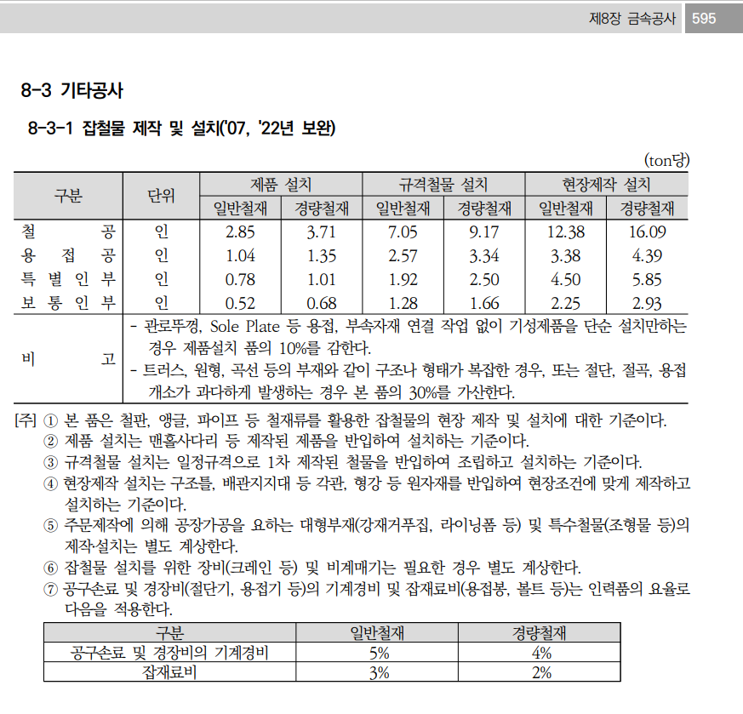


 |  |  |  |  |  |  |  |  |  |  |  |  |  | 수량 | 1일시공량
 |  |  |  |  |  |  |  |  |  |  |  |  |  | 1 | 37 | 0.027027027027
 |  |  |  |  |  |  |  |  |  |  |  |  |  | 8 | 37 | 0.21621621622

 |  |  |  |  |  |  |  |  |  |  |  |  | 0

